상품제안서
빅 볼펜 형광펜 6종 세트 | 상품코드: S44847

 |  |  |  |  |  |  | 02-713-8555 | www.synergygift.co.kr
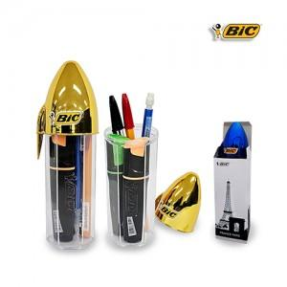

【상세/제작정보】 | <p><span style="font-size: 14pt;">※ 실크인쇄시 볼펜 케이스에 인쇄됩니다.</span></p><p><span style="font-size: 14pt;">※ 색상 랜덤출고 됩니다.</span></p>

【인쇄/포장옵션】 | 레이저 / 종이케이스

【공급단가】 | 수량 | 50~ | 100~ | 500~ | 1,000~ | 5,000~
*VAT별도 | 단가 | 5,250원 | 5,050원 | 4,680원 | 4,600원 | 4,440원

【상품 URL】 | https://www.synergygift.co.kr:443/src/goods_detail.php?gdno=44847

